Sheet1
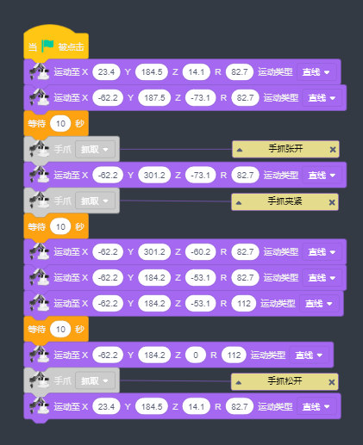
邮箱 | lb_ssoier@163.com | 机器人接线 | RX接arduino 16-TX2 | 扫码 | TX接15
邮箱密码 | 1q@W3e$R |  | TX接arduino 17-RX2 |  | RX接14
thinscloud账号 | lb_ssoier@163.com |  | GND接arduino GND | 屏幕 | IIC：占用20和21
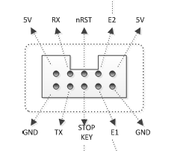
密码 | 1q2w3e |  |  | 开门舵机2个 | 22和23
小程序账号 | admin |  |  | 夹爪舵机 | 24
密码 | 1q2w3e |  |  | 步进电机EN | 42，低有效
手机热点 | LEGOEducation |  |  | 步进电机STEP | 43
热点密码 | lego2232888 |  |  | 步进电机DIR | 44
 |  |  |  | ESP32 14 | A0
 |  |  |  | 语音模块 | PA4接A8

 |  |  |  |  | 2B 2A 1A 1B
 |  |  | 红 | A+ | 1A | 2A
 |  |  | 绿 | A- | 1B | 2B
 |  |  | 蓝 | B+ | 2A | 1A
 |  |  | 黑 | B- | 2B | 1B
 |  |  |  |  | 黑蓝红绿 | 绿红蓝黑

